TEMPLATE RAB

INGAT YA!
 | RENCARA BIAYA ANGGARAN (RAB) EVENT
 |  |  |  |  |  |  |  |  |  | NORMA BIAYA

Telkom Corporate University

Selalu klik "Trust Workbook Link" jika muncul notifikasi tersebut diatas layar | Event ID |  | 244
Hanya Cell warna putih yang perlu diinput ✅️ | Kategori Event |  | L2
Cell warna Abu-Abu terkunci & tidak bisa diubah❌ | Nama Kegiatan |  | Data Tidak Ditemukan
Jika "Dropdown" pada cell tertentu tidak muncul semua list nya --> Resfresh laman 🔄️ | Nama Training Support (TS) |  | Data Tidak Ditemukan
Jika urgent perlu edit cell yang terkunci--> hubungi Koordinator TS dan konfirmasi ke Manager TCU Area | Tanggal Kegiatan (kelas offline) |  | 31-Oct-25 | s/d | 31-Oct-25
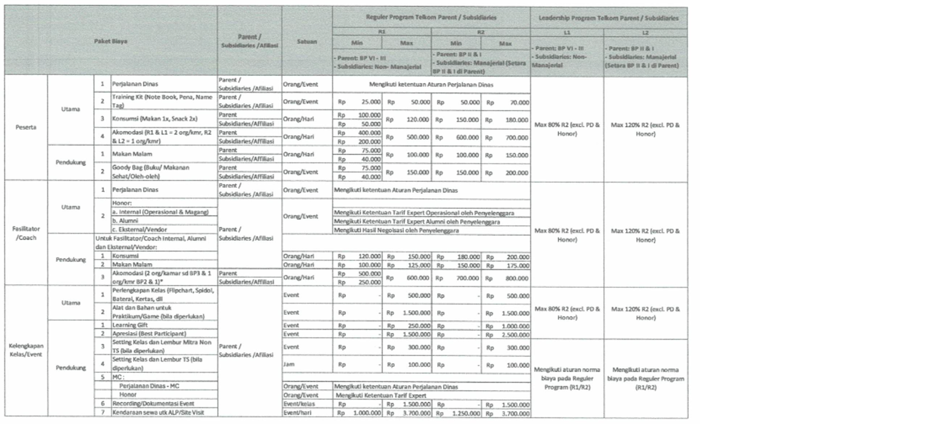
Jika Nama Event dan Nama TS tidak ditemukan --> Request update Database Event ke Koordinator TS | Akomodasi |  | Tidak ditanggung penyelenggara
 | Lokasi |  | Jakarta
⭐Kolom Paket Biaya | Indeks Lokasi |  | Semarang (LA-3) | #REF!
Jika Paket Biaya yang diminta di FK/JK punya Norma Biaya --> Isi di tabel "PAKET BIAYA SESUAI NORMA BIAYA" | Cost Center |  | T752E25 | #REF!
Jika Paket Biaya yang diminta di FK/JK tidak punya Norma Biaya (Paket Custom) --> Input manual di tabel "PAKET BIAYA DILUAR NORMA BIAYA" | Akun Beban Anggaran |  | 51505007 | #REF!

⭐Kolom VOL/FREQ
Paket Biaya dengan satuan bukan "Event" otomatis terisi "0" dan wajib input manual sesuai FK/JK. | PAKET BIAYA STANDAR
Paket Biaya dengan satuan "Event" otomatis terisi angka "1" dan tidak boleh diedit. | Vendor | Koperasi Konsumen Karyawan PT. Telkom Saraswati
 | No | Paket Biaya | SATUAN | QTY | VOL/FREQ | NORMA BIAYA | HARGA FINAL | TOTAL | KETERANGAN
⭐Kolom HARGA FINAL | 1 | Training Kit (Note Book, Pena, Name Tag) |  |  | 0
Jika harga satuan di FK/JK lebih kecil atau sama dengan Norma Biaya => Input harga final sesuai FK/JK | 2 | Konsumsi (Makan 1x, Snack 2x) |  |  | 0
Jika harga satuan di FK/JK lebih besar dari Norma Biaya => Input harga final sesuai Norma Biaya | 3 | Akomodasi Hotel Fasilitator (2 org/kamar sd BP3 & 1 org/kamar BP2 & 1) |  |  | 0
 | 4 | Akomodasi Hotel Peserta (R1& L1= 2 org/kamar, R2 & L2= 1 org/kamar) |  |  | 0
⭐CELL VENDOR | 7 | Perlengkapan Kelas (Flipchart, Spidol, Baterai, Kertas, dll) |  |  | 0
Input manual sesuai Vendor yang diminta pada FK/JK. | 8 | Alat dan Bahan untuk Praktikum/Game (Bila diperlukan) |  |  | 0
 | 9 | Learning Gift |  |  | 0
 | 10 | Apresiasi (Best Participant) |  |  | 0
 | 11 | Recording/Dokumentasi Event |  |  | 0
Cek ulang jika satuan paket biaya adalah "Event" = maka Vol/Freq nya wajib "1" | 12 | Kendaraan sewa utk ALP/Site Visit |  |  | 0
 | 13 | Makan Malam Fasilitator |  |  | 0
 | 14 | Makan Malam Peserta |  |  | 0
 | 15
 |  |  |  |  |  |  | SUB TOTAL I | Rp-

 | PAKET BIAYA TAMBAHAN
 | Vendor
 | No | Paket Biaya | SATUAN | QTY | VOL/FREQ | HARGA FINAL | TOTAL | KETERANGAN
 | 1 | cetak sertifikat
 | 2
 | 3
 | 4
 | 7
 | 8
 | 9
 | 10
 | 11
 | 12
 | 13
 | 14
 | 15
 |  |  |  |  |  | SUB TOTAL II | Rp-

 | TOTAL PENYELENGGARAAN |  | Data Tidak Ditemukan |  |  |  | Rp-

 | PAKET BIAYA AKOMODASI
 | Vendor | Hotel ....
 | No | Paket Biaya | SATUAN | QTY | VOL/FREQ | NORMA BIAYA | HARGA FINAL | TOTAL | KETERANGAN
 | 1 | Akomodasi Hotel Peserta (R1& L1= 2 org/kamar, R2 & L2= 1 org/kamar) |  |  | 0
 | 2 | Makan Malam Peserta |  |  | 0
 | 3 | Akomodasi Hotel Fasilitator (2 org/kamar sd BP3 & 1 org/kamar BP2 & 1) |  |  | 0
 | 4 | Makan Malam Fasilitator |  |  | 0
 |  |  |  |  |  |  | TOTAL | Rp-

 | TOTAL AKOMODASI |  | Data Tidak Ditemukan |  |  |  | Rp-

 | TOTAL RAB |  | Data Tidak Ditemukan |  |  |  | Rp-

